PST Général
Sylv'ACCTES Rhône Alpes |  | Projet Sylvicole Territorial |  |  |  | Territoire (nom et joindre liste des communes au périmètre): |  | Territoire de la Charte Forestière Bas-Dauphine Bonnevaux

Contexte local

Stratégie forestière du territoire (synthèse des actions forestières)
La réflexion de la création de la Charte débute en 2011 et se sont cinq Intercommunalités qui se concertent et travaille sur un programme d’actions traitant des enjeux à la fois économiques, sociaux et environnementaux. Un diagnostic de la filière et un programme ont été réalisés en concertation avec l’ensemble des acteurs de la filière, des utilisateurs et des élus du territoire. La Charte est signée en décembre 2014, la programmation est prévue pour 5 ans. . La Charte est portée par Bièvre Isère Communauté (fusion entre La Communauté de communes de la Région Saint-Jeannaise et Bièvre Isère Communauté au 1er janvier 2016). Elle compte à ce jour 83 communes. Le massif forestier du territoire de la Charte Forestière, représente 26% du territoire, soit 28.400 ha.le massif est ainsi particulièrement morcelé. La structure des peuplements la plus présente est le taillis de châtaigner. Les principales productions en bois sont le bois de chauffage et la plaquette forestière, les piquets de châtaigniers et autres feuillus et le bois de peuplier. Le contexte environnemental du territoire est fortement marqué par les zones humides et les cours d’eau. En outre ce sont plus de 300 étangs qui façonnent le paysage forestier. Le massif forestier joue également un important rôle social. Il est fréquenté par de nombreux randonneurs, cavaliers, vttistes empruntant les 838 km de chemins inscrits au PDIPR. De plus, d’autres activités comme la chasse ou la pêche sont bien le symbole d’un milieu à multi usage. Les enjeux recensés lors de la réalisation du diagnostic, sont des enjeux : - Economiques liés à la qualité de l’exploitation forestière, l’inadaptation de la desserte forestière et aux difficultés d’approvisionnement dues à la concurrence, le besoin d’informations, de mise en réseau des exploitants forestiers. - Sociaux et environnementaux concernant l’amélioration de la résilience des forêts face au changement climatique, le travail sur les conflits d’usages, développer une vé

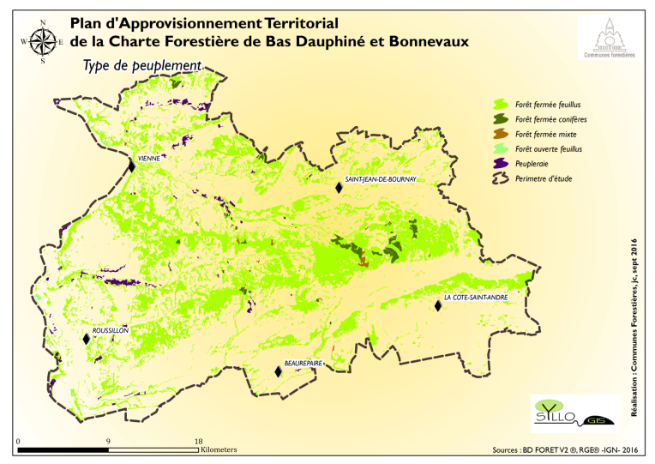

Grandes formations forestières |  | Surfaces (en ha) |  |  |  |  | Essences principales |  | Proportion (en %)
Forêt fermée feuillus |  | 26500 ha |  | joindre une carte du territoire représentant les grands types de peuplements forestiers |  |  | Châtaigner |  | 58
Forêt fermée conifères |  | 700 ha |  |  |  |  | Chêne |  | 18
Forêt fermée mixte |  | 100 ha |  |  |  |  | Robinier |  | 10
forêt ouverte feuillus |  | 200 ha |  |  |  |  | Douglas (forêt fermée conifères) |  | 70
Peupleraie |  | 900 ha

Surface de forêt publique |  | 2500 |  | ha

Proportion communale | 81 | domaniale | 9 | %

Surface forêt privée (en ha) |  | 25900 | Surface moyenne par parcelle (en ha) |  |  | 1.17

Nombre de comptes de propriété |  | privée | 22,000 | public | 38

Economie forestière locale

Kilomètres de desserte en forêt |  | information non connue |  | km | Nombre de places de dépôts |  |  | information non connue

Nombres de scieries | 21 (entreprises 1ère transformation) |  | exploitants forestiers et entreprises de travaux forstiers |  | 68

Volume de bois exploité annuellement |  |  | 120 000(volume estimé issu du PAT, volume bois bûche quantifiée difficilement) |  | m3

Proportion par catégorie de produits |  |  | Prix moyens pratiqués
Bois d'œuvre | 11 | % | 90 | €/m3
BIBE | 89 | % | 5 | €/tonne sur pied pour le BE
Autre |  | % | 10 | €/tonne sur pied pour le BI

Itinéraires sylvicoles à enjeux
Itinéraire sylvicole |  | Intérêt et enjeux locaux pour sa mise en œuvre |  |  |  | Difficultés de mise en œuvre |  |  | Surface potentiellement concernée par l'itinéraire (en ha)

conversion de taillis/TSF en futaie irrégulière |  | Forêt en continue, Paysage,Stockage du carbone, Qualité de l’eau des rivières et de l’eau potable, Moins d’érosion, Production de bois d’œuvre, piquets, bois énergie; Besoin d'un enrichissement en Chêne pour permettre le développement du Bois d'œuvre. |  |  |  | Manque de main d'œuvre locale et qualifiée Technique de marquage de bois et de cloisonnement plus complexe et plus longue Coût des interventions sylvicoles plus élevées car rendements moindre de petits bois |  |  | 800 ha (250 ha de forêt publique et 150 ha pour JR LORANG)

conversion de taillis/TSF en futaie régulière |  | Objectif bois d'œuvre Réfléchir la coupe, trier les produits pour une meilleure valorisation et un soutien aux entreprises du piquet ; Approvisionnement filière piquet et bois energie; stockage du carbone |  |  |  | Manque de main d'œuvre locale et qualifiée Technique de marquage de bois et de cloisonnement plus complexe et plus longue Coût des interventions sylvicoles plus élevées car rendements moindre de petits bois |  |  | 20 ha pour la forêt publique / 50 ha en forêt privé

BAP
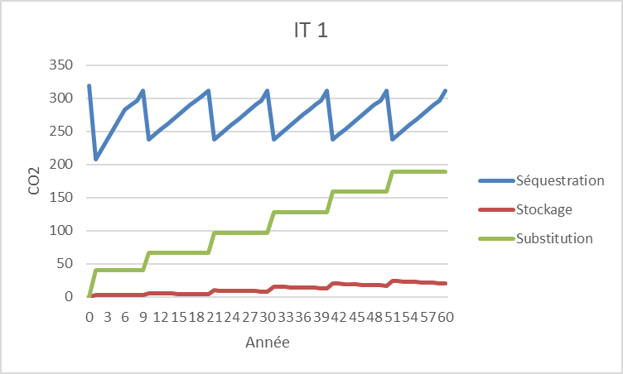
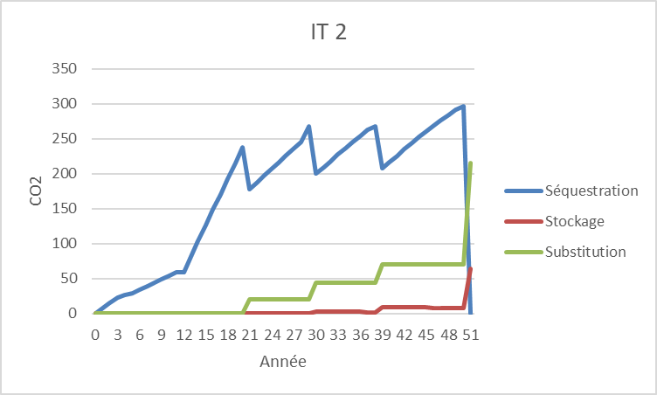
Itinéraire sylvicole | 1 | 2
T CO2 séquestrée en forêt | 272 | 170
T CO2 stockées sous forme de produit | 20 | 64
T CO2 évité par l'usage des produit en matériaux ou énergie | 190 | 216
Effet carbone total | 482 | 450
Effet carbone annuel (rapporté à la durée de révolution) | 3.44 | 9.00
Note BAP | 2 | 4

Récapitulatif
PST |  | CO2 | Amélioration Biodiversité | Impacts écosystémiques | Impacts économiques
 |  | BAP | BBP | BCP écosystème | BCP économie
Cadre
IT 1 | Conversion Taillis et Taillis sous Futaie en Futaie Irrégulière | 2
IT 2 | Conversion Taillis et Taillis sous Futaie en Futaie Régulière | 4

PST
 | Conversion Taillis et Taillis sous Futaie en Futaie Irrégulière | Conversion Taillis et Taillis sous Futaie en Futaie Régulière
CO2 | 2 | 4
Amélioration Biodiversité
Impacts écosystémiques
Impacts économiques

